Sheet3
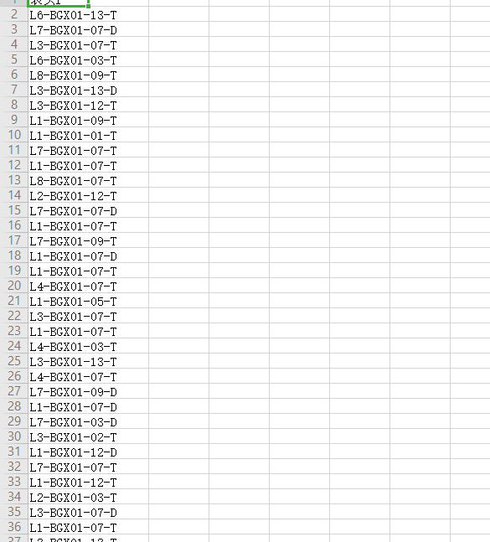
客户需求文档 项目名称：图片抓取程序
开发语言（如没有语言要求，写不限） |  | 不限
数据库（如没有数据库要求，写不限） |  | 不限
交付时间（如果分阶段，请注明日期） |  | 1周
详细需求描述
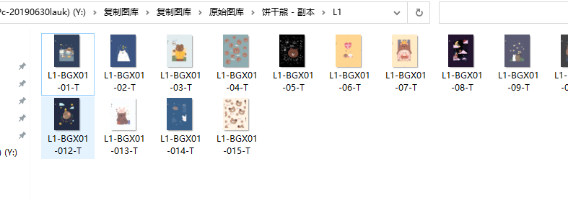 需要做一个 抓取图片的软件。本地电脑运行。提供一个带有编码的表格和带有编码的图片库作为测试 通过表格内编码导入后 自动抓取图片库里面有编码图片 然后做出大小分类动作。表格内编码无图的保留 做出提示或者导出在表格上。（一次顺畅运转抓取50张图片作为最低要求）
 | 范例如下：图库 |  | 表格内容

